Chi tiết địa chất
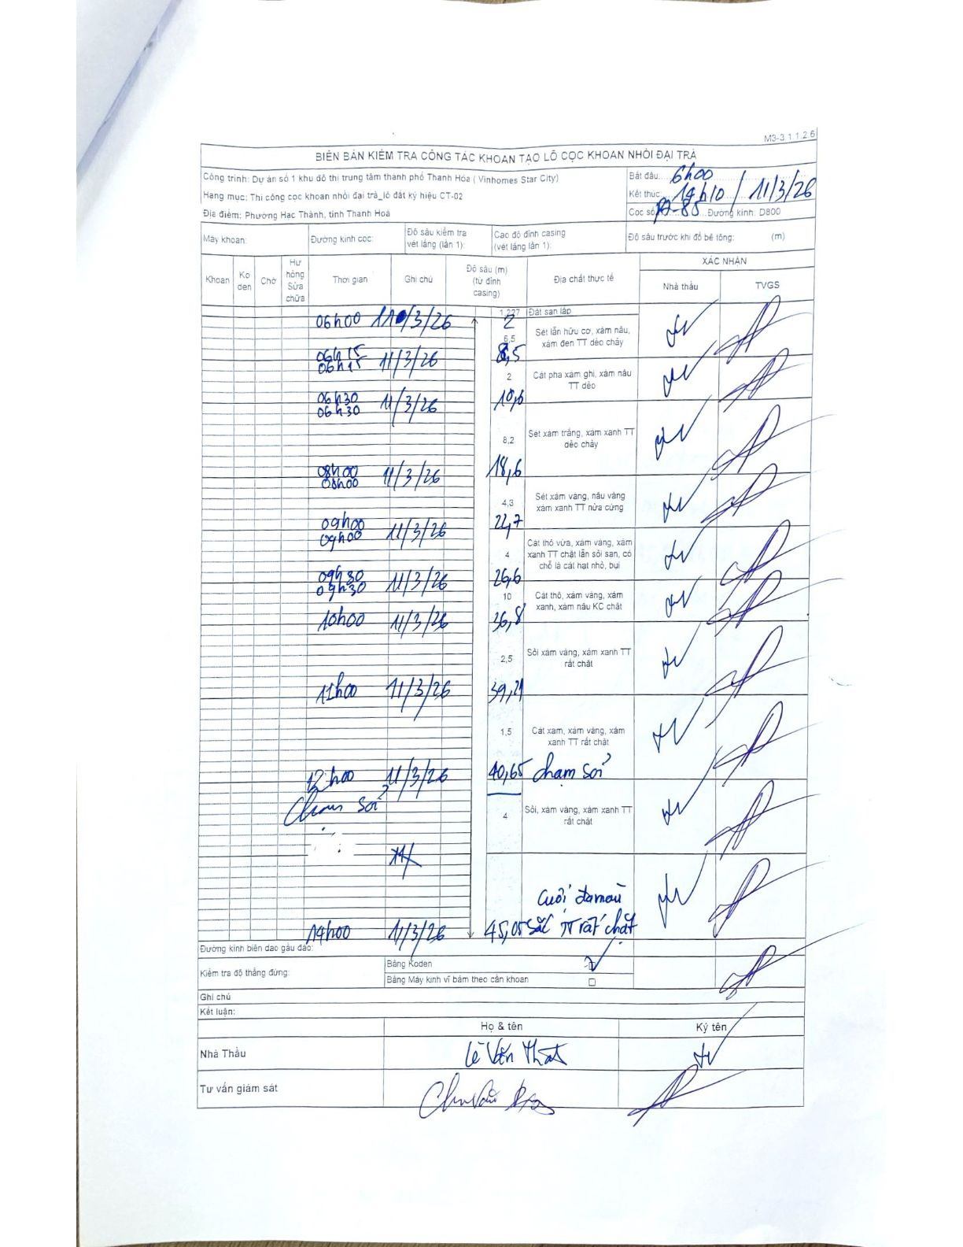
Dự án | Dự án số 1 khu đô thị trung tâm thành phố Thanh Hóa (Vinhomes Star City)
Hạng mục | Thi công cọc khoan nhồi đại trà_lô đất ký hiệu CT-02
Tên bộ phận | Phường Hạc Thành, tỉnh Thanh Hoá
Số hiệu cọc | 17-85
Biên bản số | M3-3.1.1.2.6
Đường kính | D800
Bắt đầu thi công | 06:00 11/03/2026
Kết thúc thi công | 14:10 11/03/2026

Địa chất TT | Đường kính | Mô tả lớp thiết kế | Từ (h) | Đến (h) | Cao độ từ | Cao độ đến | T.Gian (h) | Dài (m) | V (m/h) | Ghi chú
1 | D800 | Đất san lấp | 06h00 11/03/2026 | 06h15 11/03/2026 | 0 | -2 | 0.25 | 2 | 8
2 | D800 | Sét lẫn hữu cơ, xám nâu, xám đen TT dẻo chảy | 06h15 11/03/2026 | 06h30 11/03/2026 | 0 | -6.5 | 0.25 | 6.5 | 26
3 | D800 | Cát pha xám ghi, xám nâu TT dẻo | 06h30 11/03/2026 | 08h00 11/03/2026 | 0 | -2 | 1.5 | 2 | 1.33
4 | D800 | Sét xám trắng, xám xanh TT dẻo chảy | 08h00 11/03/2026 | 09h00 11/03/2026 | 0 | -8.2 | 1 | 8.2 | 8.2
5 | D800 | Sét xám vàng, nâu vàng xám xanh TT nửa cứng | 09h00 11/03/2026 | 09h30 11/03/2026 | 0 | -4.3 | 0.5 | 4.3 | 8.6
6 | D800 | Cát thô vừa, xám vàng, xám xanh TT chặt lẫn sỏi san, có chỗ là cát hạt nhỏ, bụi | 09h30 11/03/2026 | 10h00 11/03/2026 | 0 | -4 | 0.5 | 4 | 8
7 | D800 | Cát thô, xám vàng, xám xanh, xám nâu KC chặt | 10h00 11/03/2026 | 11h00 11/03/2026 | 0 | -10 | 1 | 10 | 10
8 | D800 | Sỏi xám vàng, xám xanh TT rất chặt | 11h00 11/03/2026 | 12h00 11/03/2026 | 0 | -2.5 | 1 | 2.5 | 2.5
9 | D800 | Cát xám, xám vàng, xám xanh TT rất chặt | 12h00 11/03/2026 | 14h00 11/03/2026 | 0 | -1.5 | 2 | 1.5 | 0.75 | chạm sỏi
10 | D800 | Sỏi, xám vàng, xám xanh TT rất chặt | 14h00 11/03/2026 | 14h10 11/03/2026 | 0 | -4 | 0.17 | 4 | 24 | cuội dăm nâu sắc TT rất chặt

ẢNH BIÊN BẢN GỐC

